INICIO
INICIO

Fecha de actualización y/o revisión
2024-05-15

INSTRUCTIVO-COMPONENTES
ORGANIGRAMA-MAPA DE PROCESOS

INSTRUCTIVO-DEF-ALCANCE
CONTEXTO PESTAL-DOFA

RESEÑA HISTORICA
ESTRATEGIAS DOFA

DIRECCIONAMIENTO ESTRATEGICO
PRIORIZACION

Instructivo - Componentes
Instructivo - Componentes
Previo al Análisis PESTAL, es adecuado describir unas generalidades de la empresa, una reseña histórica, los componentes básicos del direccionamiento estratégico, el organigrama y el mapa de procesos, para luego iniciar el análisis Externo y el análisis interno.
El ejercicio de elaborar el PESTAL es recopilar las variables relevantes.
El primer paso es detectar cuáles son las variables que pueden influenciar en el desarrollo del negocio.
El Segundo paso es Identificar las oportunidades.
El Tercer Paso es Reconocer las amenazas.
El Cuarto Paso es Crear un plan de acción.

INICIO

1. Generalidades
Se describen aspectos relevantes del sector de negocios, cifras y datos internacionales, nacionales, regionales y locales

2. Reseña Histórica
Se describen aspectos relevantes de la creación y el surgimiento de la empresa

3. Direccionamiento Estratégico
Se describen aspectos relevantes como: Misión, Visión, Valores Corporativos, Objetivos estratégicos, Portafolio, etc.

4. Organigrama - Mapa de Procesos
El Organigrama es: Representación gráfica de la estructura de una empresa o una institución, en la cual se muestran las relaciones entre sus diferentes partes y la función de cada una de ellas, así como de las personas que trabajan en las mismas

El Mapa de Procesos es: Un mapa de procesos es un diagrama de valor que representa, a manera de inventario gráfico, los procesos de una organización en forma interrelacionada. ... Un proceso es el conjunto de actividades y recursos interrelacionados que transforman los elementos de entrada en elementos de salida aportando valor para el usuario

5. Análisis del contexto (DOFA-PESTAL)
Es una herramienta que se utiliza para identificar las fuerzas externas a nivel macro que influyen sobre un negocio y pueden determinar su evolución, tanto en términos económicos como de reputación.

El análisis interno de una empresa, consiste en evaluar los recursos, habilidades y competencias de dicha empresa para poder adoptar las herramientas estratégicas pertinentes y poder adquirir así un nivel de resultados óptimo.

La sigla DOFA alude a debilidades, oportunidades, fortalezas y amenazas. El concepto aparece en un tipo de análisis que aplican las empresas para conocer sus mejores características internas y los riesgos que provienen del exterior. El análisis DOFA también se conoce como FODA y DAFO, según cómo se ordenan las palabras que componen la expresión. También puede encontrarse la sigla inglesa SWOT por strenghts (fortaleza), weaknesses (debilidades), opportunities (oportunidades) y threats (amenazas). Desarrollar un análisis DOFA permite descubrir cuál es la situación de una empresa o de un proyecto y, en base a este diagnóstico, favorece el planeamiento de una estrategia. En cuanto a esas siglas, podemos determinar que: -Debilidades, son los aspectos en los que la empresa en cuestión está en desventaja. -Oportunidades, vienen a ser los espacios del mercado que no han sido tenidos en cuenta y que pueden dar lugar a un ámbito muy interesante para el progreso de la compañía. -Fortalezas, que son los aspectos en los que la empresa tiene una clara ventaja en comparación a sus rivales. -Amenazas, que son los posibles obstáculos que se puede encontrar la compañía y que proceden no solo de las opiniones de los consumidores sino también de las regulaciones del gobierno e incluso de las fluctuaciones del mercado. Para llevar a cabo este análisis, las primeras dos etapas consisten en realizar el estudio externo (para la detección de las oportunidades y las amenazas) y el estudio interno (con el objetivo de determinar las fortalezas y las debilidades). Con

8. Matriz de Priorización Surgida del Análisis DOFA

herramienta diseñada para comprender la situación de un negocio a través de la realización de una lista completa de sus fortalezas, oportunidades, debilidades y amenazas. Resulta fundamental para la toma de decisiones actuales y futuras.

Instructivo - Def. y Alcance
Instructivo - Definición y Alcance
Qué es el análisis PESTAL
El análisis PESTAL consiste en la descripción del contexto o entorno de la empresa a través de la consideración de factores:
Políticos
Económicos
Sociales
Tecnológicos
Ambientales
Legales
El análisis puede limitarse a los 4 primeros factores, quedando como análisis PESTAL, dado que no siempre tienen aplicación los temas ambientales o legales.
Algunas analistas van más allá al considerar factores como el Industrial (PESTAL), la ética (PESTALE) y la demografía (PESTALD).
Para qué sirve el análisis PESTAL
Dicho esto, PEST, PESTAL o como quieras llamarlo, te permite realizar un análisis estratégico para determinar el contexto actual en el que se mueve la organización o campaña, lo que te da una entrada para la creación de estrategias para, o bien aprovechar las oportunidades obtenidas en el análisis, o actuar ante los posibles riesgos.
De ahí que sea una herramienta tan usada por las organizaciones. Además, normas ISO como la 9001 incluyen entre sus requisitos la comprensión del contexto de la organización. Herramientas como PESTAL evidencian el cumplimiento de estos requisitos.
Así pues, podemos considerar 3 beneficios esenciales de PESTAL:
Es una herramienta de aplicación sencilla, pues se entiende muy fácil y el personal puede apropiarse de esta.
Se puede integrar con otras herramientas como DOFA o fuerzas de Porter, además se repliega fácilmente en estrategia organizacional.
Su uso se puede realizar en cualquier tipo de organización (grande, mediana, pequeña) o en proyectos de gran envergadura.
Cómo hacer un análisis PESTAL
En realidad, realizar este análisis no es complejo. El cómo hacerlo se limita a la reflexión sobre los aspectos del entorno que le conciernen a la empresa.
Por lo tanto, el éxito de la herramienta radica en la composición del equipo que hace el ejercicio. Considera un equipo con conocimiento de la empresa, participativo.
Mejor si lo compone personal que trabajo en campo. Multidisciplinario. Con personas curiosas e informadas de la situación país. Trabajadores de diferentes procesos que sepan de lo que hablan es vital.
Definido el equipo prepara la hoja de trabajo. Si bien para los ejercicios que se hacen en grupo conviene utilizar pliego de hojas y post-it, creo que este no es el caso. Un computador, una hoja de cálculo de Excel (al final del post te regalo una) y un grupo de personas listas para definir el entorno empresarial es más que suficiente.
Una buena práctica es definir el tipo de impacto (positivo o negativo) y si este se dará a corto, mediano o largo plazo.
A continuación, comienza el análisis de cada factor:
Factores Políticos
Evalúa de qué forma la intervención del gobierno puede afectar la empresa:
Cambios de gobierno y sus programas electorales
Política fiscal
Subsidios del gobierno
Guerras y conflictos
Cambios en legislación
Cambios en los tratados comerciales
Acuerdos internacionales
Conflictos internos y externos
Movimientos políticos
Un análisis de este tipo puede arrojar que la empresa debe realizar “estrategias” hacia los políticos de un país para qué las leyes que se generen en el gobierno traiga beneficios. Los impuestos que se colocan a las bebidas gaseosas o tabaco son ejemplos de esto y las empresas pueden generar estrategias para remover estas medidas.
Factores Económicos
Considera cómo el entorno macroeconómico nacional e internacional puede afectar la organización.
Tasas de empleo
Ciclo económico
PIB
Impuestos
Inflación
Decisiones económicas de otros gobiernos
Devaluación y reevaluación de la moneda
Tendencias en canales de distribución
Déficit gubernamental
Indice de confianza del consumidor
Financiación
Proteccionismo de los mercados
Por ejemplo, la imposición de aranceles por decisión de Donald Trump sobre Toyota hace parte de una variable económica a tener en cuenta.
Factores Sociales
Evalúa cultura, religión, creencias, hábitos, preferencias, etc
Nivel de educación
Modas
Patrones de compra
Creencias
Religiones
Opinión de los clientes
Opiniones o percepción de los medios de información
Estilo de vida
Nivel de ingresos
Nivel de edad
Aquí va un ejemplo: Piensa que tienes una empresa productora de carne al vacío y quieres abrir una planta en el continente asiático. Teniendo en cuenta que la vaca es un animal sagrado en la india, ¿pensarías en este país para construir allí la fábrica?
Factores Tecnológicos
Hoy día más importante que nunca. Cada día trae un avance tecnológico y no hay sector que no se pueda beneficiar de ello. En mi experiencia este es el aspecto más difícil y desaprovechado de todos. El reto que trae está en que la organización sea consiente de qué tipo de tecnologías la pueden beneficiar.
Machine Learning
Nuevos códigos de programación
Nueva maquinaria o dispositivos tecnológicos
Impresión 3D
Uso de la energía
Reemplazo de tecnología
Software en la nube
Obsolescencia
Internet
Incentivos por uso de tecnologías
Factores Ecológicos o Ambientales
Evalúa de qué forma el medio ambiente afecta a la organización.
Cambio climático
Consumo de recursos no renovables
Reciclaje
Contaminación
Políticas medioambientales
Gases líquidos
Riesgos naturales
Por ejemplo los centros de salud, que por ley deben hacer una separación de los residuos hospitalarios.
Factores Legales o Jurídicos
Las empresas deben cumplir si o si la ley y esta cambia constantemente. A veces no solo aplica la ley del país donde está la organización, también aplica la ley del país donde se desea estar.
Propiedad intelectual
Salud y seguridad laboral
Regulación de sectores
Leyes de protección
Salario mínimo
Licencias
El análisis PESTAL y su relación con el análisis DOFA
El análisis PESTAL puede servir de entrada para la realización del DOFA. Normalmente esto se hace como una forma de abordar el capítulo 4 de la norma ISO 9001 para la implantación de un sistema de gestión de calidad.
Si tenemos en cuenta que el PESTAL describe el entorno organizacional, muchos de los resultados de este análisis supondrán gran parte de las oportunidades y amenazas del Análisis DOFA. De ahí que ambas herramientas puedan integrarse para la determinación del CONTEXTO DELA ORGANIZACIÓN.

INICIO

Resena Histórica
INICIO

 | Reseña Histórica
Empresa de transporte de pasajeros la cual se genera con el fin de administrar vehículos y personas cuando sea aplicable.

Esta es constituida en marzo de 2021, con funcionamiento desde el año 2023

Somos una empresa prestadora de servicios de transporte terrestre público especial de pasajeros, con radio de acción nacional y en las modalidades de ejecutivo, empresarial, ocasional, turístico y escolar; que garantiza a nuestros clientes, propietarios, poseedores, conductores y usuarios, seguridad, respaldo y acompañamiento.
Somos prestadores y operadores de servicios turísticos a nivel nacional y arrendadores de vehículos para el turismo y la actividad empresarial.

Direccionamiento Estratégico
INICIO

Misión

TRANSPORT ZOMAC S.A.S es una empresa encargada de la administración de transporte especial de pasajeros, transporte terrestre de carga en todas las modalidades de mercancía a nivel nacional, que garantiza a nuestros clientes propietarios, poseedores, conductores y usuarios, seguridad, respaldo y acompañamiento.

Visión

TRANSPORT ZOMAC SAS Seremos una empresa del sector del transporte reconocida entre sus clientes por el acompañamiento y amplio respaldo empresarial, por la calidad en su servicio y por el cumplimiento de los requisitos de ley en pro del correcto desempeño en el servicio.

Valores Corporativos

 | HONESTIDAD: Cumplir con las responsabilidades adquiridas
 |  | COMPROMISO: Empoderamiento y convicción con responsabilidad creyendo en lo que se hace.

 | HUMANIZACIÓN: Conciencia de que se trabaja con seres humanos respetando la vida y el trabajo.
 |  | CAPACIDAD DE PENSAMIENTO: Dar ideas de crecimiento organizacional para la creación de soluciones conjuntas

Objetivos Estratégicos

 | Cumplir con la entrega oportuna de los servicios acordes a los requerimientos, generando valor a nuestros clientes |  | Definir controles para la mitigación o eliminación de los peligros y riesgos identificados.

 | Mejorar la eficacia y la eficiencia mediante ante un recurso humano altamente competente. |  | Generar estrategias de impacto comercial para mantener y aumentar los clientes en un contexto de competitividad para la sostenibilidad, crecimiento y rentabilidad de la empresa

 | Asegurar la eficacia del Sistema de gestión integral mediante el mejoramiento continuo de nuestros procesos
 |  |  | Prevenir operaciones ilícitas de contrabando, lavado de activos, corrupción, sobornos, narcotráfico, terrorismo, proliferación de armas de destrucción masiva y contaminación de la carga, así como la gestión de los riesgos asociados a los ciberdelitos o todo aquello que pueda afectar la integridad de la información y dar cumplimiento a los lineamientos establecidos en el SIPLAFT-PADM.

 | Cumplir con las normas legales y otros requisitos vigentes que regulan la calidad, la Seguridad y Salud en el Trabajo (SG-SST), el plan estratégico de seguridad vial (PESV), y normas de seguridad que resulten aplicables a la organización.

Organigrama-Mapa de Procesos
ORGANIGRAMA |  | MAPA DE PROCESOS

INICIO
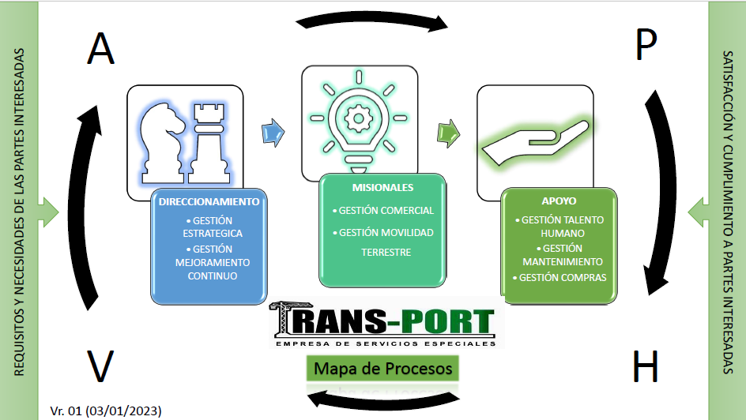
 | 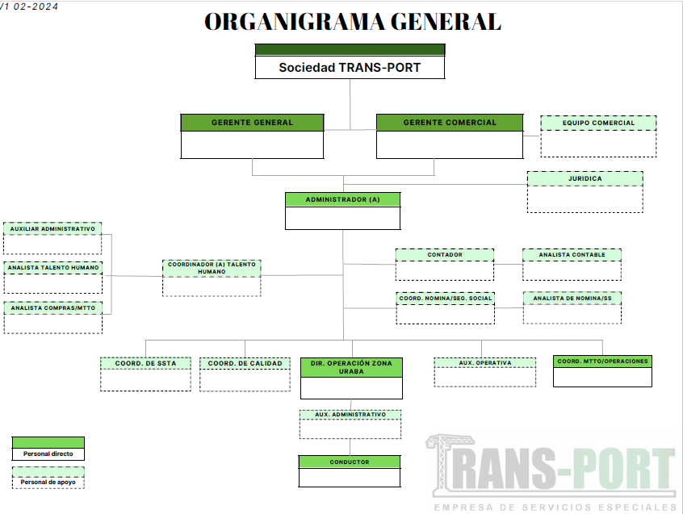

CONTEXTO PESTAL-DOFA
 |  |  |  |  |  |  |  |  |  | ANÁLISIS PESTAL - DOFA Contexto Externo-Interno |  |  |  | CODIGO: ES-MT-03

 |  |  |  |  |  |  |  |  |  |  |  |  |  | VERSION 01
 |  |  |  |  |  |  |  |  |  |  |  |  |  | FECHA: 20/04/2024

INICIO
OBJETIVO |  |  |  |  |  |  |  |  |  | Analizar el contexto externo de la organización donde se identifican las oportunidades y amenazas de la empresa, de manera que se construyan estratégicas que permitan dar soluciones a las situaciones pertinentes.
CONCLUSIONES |  |  |  |  |  |  |  |  |  | El análisis y el entendimiento del entorno externo a las organizaciones nos ayuda a estar preparados para afrontar las diferentes situaciones o fuerzas externas del mercado que son cambiantes y cíclicas, estas nos puedan influenciar o afectar. Las debemos saber interpretar, para reaccionar oportunamente y adaptarnos a los cambios y usarlos a favor para permanecer, crecer y posicionarnos en el mercado actual de la prestación de servicios de transportes en todas sus modalidades.

FACTORES EXTERNOS | DESCRIPCIÓN | Oportunidad Mayor | Oportunidad Menor | Amenaza Mayor | Amenaza Menor | Positivo | Negativo | Indiferente | No | OPORTUNIDADES | AMENAZAS | FORTALEZA | DEBILIDADES | Riesgos

POLÍTICOS | ●Políticas gubernamentales sobre transporte, licencias, seguridad y otros aspectos relacionados con la operación del negocio. ●Contienda Electoral ●SIPLAFT ●Alianzas políticas ●Desarrollo de normativa relacionada al sector transporte |  |  | 2 |  |  | X |  | 1 | Aprovechar la Reforma Laboral para mejorar condiciones laborales. | Crecimiento de la competencia y de la informalidad laboral. | Dirección estratégica clara con misión, visión y valores. | Dificultades para ampliar la oferta de servicios debido a restricciones. | • Debilidades en la coordinación interna: Posible impacto en la eficiencia operativa y la calidad del servicio. • Falta de inversión en desarrollo tecnológico: Riesgo de quedarse atrás en términos de innovación y eficiencia operativa. • Crecimiento de la competencia: Amenaza de pérdida de participación de mercado y reducción de márgenes. • Barreras de entrada altas: Riesgo de limitar la diversificación de servicios y la entrada de nuevos competidores. • Altos costos operativos: Posible impacto en la rentabilidad y capacidad para invertir en tecnología y desarrollo. • Dependencia de pocos clientes: Riesgo de pérdida significativa si se pierden clientes clave. • Falta de cumplimiento normativo: Riesgo de sanciones y pérdida de licencias para operar. • Insuficiente seguimiento de cambios normativos: Posible falta de preparación para ajustarse a nuevas regulaciones. • Dependencia de tecnologías obsoletas: Riesgo de interrupciones en la operación y pérdida de eficiencia. • Falta de seguridad de datos: Riesgo de pérdida de información sensible y daño a la reputación. • Desafíos en la retención de talento: Pérdida de conocimientos clave y afectación en la calidad del servicio. • Falta de capacitación y formación: Posible falta de adaptabilidad del personal a nuevas tecnologías y prácticas. • Limitada preparación para crisis: Riesgo de interrupciones graves en la operación durante eventos imprevistos. • Inadecuado plan de continuidad del negocio: Posible dificultad para recuperarse rápidamente de situaciones adversas. • Incumplimiento de prácticas sostenibles: Riesgo de daño a la reputación y posibles sanciones. • Insuficiente compromiso con la reducción de la huella de carbono: Riesgo de no cumplir con estándares ambientales cada vez más exigentes.
 |  |  | 3 |  |  | X |  |  | 2 | Garantizar adaptación a cambios y competir por talento. | Corrupción y manipulación en contratación. | Definición de objetivos estratégicos alineados con servicio centrado en el cliente. | Necesidad de fortalecer y optimizar el plan de Bienestar Humano.
 |  |  | 3 |  |  | X |  |  | 3 | Desarrollar estrategias locales y nacionales. | Exposición a factores físicos, químicos y biológicos. | Sistemas de gestión implementados y certificados en calidad y seguridad de cadena de suministro (ISO 9001:2015.) (Norma BASC y estandar 6.0.1) | Desafíos en el mantenimiento preventivo de la flota.
 |  |  |  | 2 |  | X |  |  | 4 | Forjar alianzas para potenciar el crecimiento. | Cambio climático, contaminación y consumo de recursos no renovables. | Programa de mejoramiento continuo y auditorías internas implementadas. | Necesidad de diversificar la cartera de clientes.
 |  |  | 3 |  |  | X |  |  | 5 | Implementar soluciones tecnológicas para eficiencia. | Gases líquidos, disposición de residuos y trámites excesivos. | Arquitectura organizacional establecida. | Falta de iniciativas proactivas para mitigar impactos ambientales.
ECONÓMICOS | ●Puertos de operación en Urabá ●Crecimiento del sector automotriz ●Inestabilidad económica frente a la moneda extranjera (dólar) ●Incremento en costos del combustible ●Baja demanda de servicios ●Aumento de flete por cierre de vías, violencia, condiciones climáticas, etc. ●Alta competencia en el mercado ●Tasas de interés de entidades financieras ●POT ●Inflación ●Receción economica | 4 |  |  |  | X |  |  | 6 | Capacitar empleados para adoptar nuevas tecnologías. | Incremento desmedido de competencia, informalidad del transporte y aumento de costos. | Talento humano competente para cada proceso | Dificultades en la retención y atracción de talento clave.
...

ESTRATEGIAS DOFA
INICIO
 | ESTRATEGIAS DOFA

OBJETIVO | Diseñar extrategias que le permitan a la empresa aprovechar las oportunidades y contener las amenazas, a partir del control de las debilidades y de la operatividad de sus fortalezas.

EXTRATEGIAS FO (Crecimiento) (Incrementado fortalezas aprovechando las oportunidades) | EXTRATEGIAS FA (Defensa) (Incrementar Fortalezas para enfrentar Amenazas) | EXTRATEGIAS DA (Supervivencia) (Superar Debilidades para Mitigar Amenazas) | EXTRATEGIAS DO (Adaptación) (Superar Debilidades aprovechando Oportunidades)
FO1: Implementar servicios especializados que se alineen con las necesidades del mercado local y nacional. | FA1: Implementar campañas de marketing centradas en la calidad del servicio y la satisfacción del cliente. | DA1: Implementar programas de fidelización para retener a clientes existentes. | DO1: Implementar programas de capacitación en nuevas tecnologías y prácticas operativas.
FO2: Utilizar la experiencia en gestión de calidad para diferenciar y destacar la excelencia en los nuevos servicios. | FA2: Participar en eventos y patrocinar actividades locales para aumentar la visibilidad de la marca. | DA2: Realizar análisis de mercado para identificar nuevos segmentos de clientes potenciales. | DO2: Utilizar plataformas en línea para facilitar la capacitación continua y el desarrollo de habilidades.
FO3: Establecer alianzas con empresas locales para ofrecer soluciones integrales de transporte y logística. | FA3: Utilizar testimonios de clientes satisfechos en materiales de marketing para construir confianza. | DA3: Establecer relaciones a largo plazo con clientes estratégicos para reducir la dependencia. | DO3: Incorporar la capacitación en la inducción para nuevos empleados, destacando la importancia de la formación continua.
FO4: Utilizar la infraestructura existente para expandir la oferta de servicios a áreas geográficas clave. | FA4: Diferenciarse mediante servicios personalizados y atención al cliente excepcional. | DA4: Mejorar la atención al cliente para compensar posibles pérdidas y mantener la lealtad. | DO4: Mejorar y desarrollar programa de fidelización de los conductores tercerizados, creando flotas de confianza.
FO5: Implementar tecnologías innovadoras para mejorar la eficiencia en la prestación de nuevos servicios. | FA5: Colaborar con empresas de tecnología para mejorar la infraestructura de TI y sistemas. | DA5: Realizar una evaluación completa de los sistemas existentes y planificar la modernización. | DO5: Fortalecer el sistema de gestión integrado para mejorar la coordinación entre departamentos.
FO6: Adquirir sistemas de seguimiento y gestión de flotas para optimizar las operaciones. | FA6: Establecer alianzas con proveedores clave para garantizar la disponibilidad de suministros esenciales. | DA6: Buscar asociaciones con empresas de tecnología para facilitar la actualización. | DO6: Utilizar plataformas de colaboración en línea para mejorar la comunicación interna.
...

VALOR DE LA PRIORIZACIÓN
...
INICIO
...
TIEMPO DE IMPLEMENTACIÓN | FACTORES DE INCIDENCIA |  |  |  | Total | Acción Final a Implementar
 | Tiempo involucrado | Costo por incurrir | Personal requerido (Mano de obra) | Beneficios para la Organización
Inmediato | 1 | 3 | 1 | 1 | 3 | Seguimiento, evaluación, definición e implementación de planes de mejoramiento
Inmediato | 1 | 1 | 1 | 1 | 1 | Seguimiento, evaluación, definición e implementación de planes de mejoramiento
Inmediato | 1 | 3 | 1 | 1 | 3 | Seguimiento, evaluación, definición e implementación de planes de mejoramiento
...

